機能選択画面
画面レイアウト仕様書
プロジェクト： | PetHotel | 画面： | 機能選択画面 （SYS01） | 作成者： | EB張毓蓉 | 作成日： | 2023-03-18

 |  | 訪問身分を選択してください

マネジャーとして

ゲストとして

管理者ログイン画面
画面レイアウト仕様書
プロジェクト： | PetHotel | 画面： | 管理者ログイン画面 （maneger01） | 作成者： | EB張毓蓉 | 作成日： | 2023-03-18

管理者ログイン画面

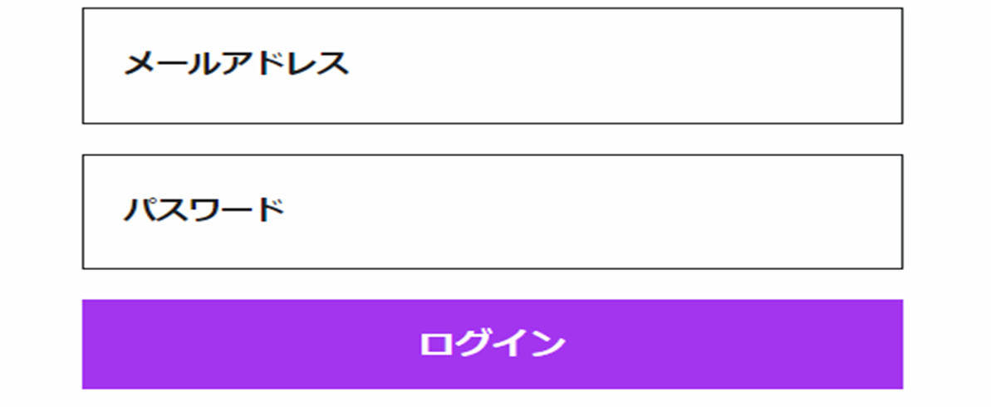
管理者番号

管理者操作画面
画面レイアウト仕様書
プロジェクト： | PetHotel | 画面： | 管理者操作画面 （maneger02） | 作成者： | EB張毓蓉 | 作成日： | 2023-03-18

 |  | 管理者操作

ペット情報を表示する
ペット情報を入力

会員ログイン画面

画面レイアウト仕様書
プロジェクト： | PetHotel | 画面： | 会員ログイン画面 （USER01） | 作成者： | EB 張毓蓉 | 作成日： | 2023-03-18

会員新規登録
画面レイアウト仕様書
プロジェクト： | PetHotel | 画面： | 会員新規登録 （USER02） | 作成者： | EB 張毓蓉 | 作成日： | 2023-03-18

アカウント作成

ユーザ名
user＠e-business.co.jp

パスワード
******

パスワード再入力
******

お名前（漢字）
虎門
太郎

お名前（かな）
とらのもん
たろう

生年月日
YEAR
MONTH
DAY

性別

Male
Female

会社
株式会社イー・ビジネス

住所
虎ノ門ヒルズビジネスタワー5階

会員登録
ログイン

パスワード変更画面
画面レイアウト仕様書
プロジェクト： | PetHotel | 画面： | パスワード変更画面 （USER03） | 作成者： | EB 張毓蓉 | 作成日： | 2022-03-18

パスワード変更

旧パスワード：

新しいパスワード：

新しいパスワード（再入力）：

OK

部屋情報画面
画面レイアウト仕様書
プロジェクト： | PetHotel | 画面： | 部屋情報画面 （HOTELSYS01） | 作成者： | EB 張毓蓉 | 作成日： | 2022-03-18

部屋情報

101
201

102
202

103
203

104
204

205
105

106
206

107
207

108
208

109
209

110
210

